Sheet1
前下镜震动工装报价单
NO | 名称 | 零件图片 | 材料 | 制作工艺 | 表面处理 | 单位 | 数量 | 价格
1 | 震动工装框架 |  | 方钢 | 机加工 | 喷涂黑色 | 件 | 1 | 1600
2 | 震动工装右舵H1工装底座组件1 |  | 201不锈钢 | 机加工 | 光滑原色 | 件 | 1 | 1800
3 | 震动工装右舵H1工装底座组件2 | 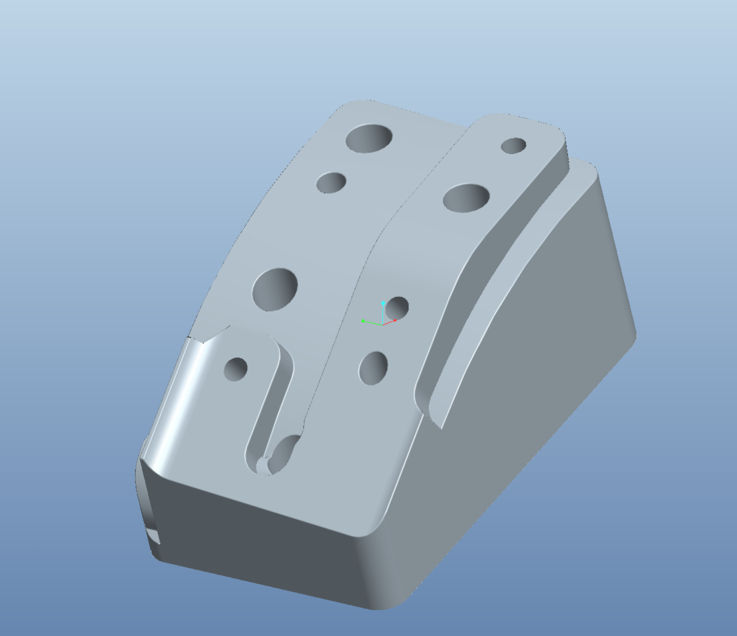 | 201不锈钢 | 机加工 | 光滑原色 | 件 | 1 | 6900
4 | 震动工装左舵H1工装底座组件1 |  | 201不锈钢 | 机加工 | 光滑原色 | 件 | 1 | 1800
5 | 震动工装左舵H1工装底座组件2 |  | 201不锈钢 | 机加工 | 光滑原色 | 件 | 1 | 6900
合计 | 加工周期16天 |  |  |  |  |  |  | 19000

